Diferencial
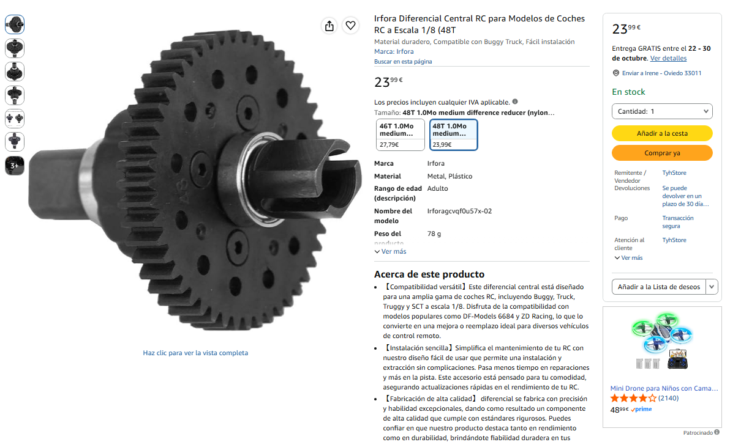
 | Componentes para añadir a inventario de Mecatrónica, adquiridos en noviembre 2026

 | Familia | Componente | Proveedor | Ref. Proveedor | Fabricante | Ref. Fabricante | Ctd | Unidad | Ubicación | Comprada | Columna1
 | Acoplamiento flexible | Acoplamiento flexible Dext=16mm, d1=6 mm, d2=6 mm | RS-PRO | 693-2470 | Huco | 550.16.2222 | 1 | unidad |  | 2025
 | Acoplamiento flexible | RS PRO, Ø exterior 19.1 mm OD 5 mm, long. 22.9 mm 5 mm Acoplamiento flexible | RS-PRO | 132-156 | RS PRO |  | 2 | unidad |  | 2025
 | Aparellaje | Carcasa conector JST PHR-5, Serie PHR, paso: 2mm, 5 contactos, , 1 fila filas, Recto, Hembra, Montaje de Cable | RS-PRO | 820-1472 | JST | PHR-5 | 20 |  |  | 2025
 | Aparellaje | Carcasa conector JST PHR-8, Serie PHR, paso: 2mm, 8 contactos, , 1 fila filas, Recto, Hembra, Montaje de Cable | RS-PRO | 820-1488 | JST | PHR-8 | 1 |  |  | 2025
 | Aparellaje | Clema RS PRO de 12 vías, para cable de 10 AWG, 5 → 32A, 380 V, Sujeto con Tornillo, de color Natural | RS-PRO | 813-3120 | RS PRO |  | 2 |  |  | 2025
 | Aparellaje | Seta de emergencia Idec serie YW, 2 NC, montaje en panel, Ø de montaje 22mm, IP65 | RS-PRO | 168-2546 | Idec | YW1B-V4E02R | 2 |  |  | 2025
 | Cable USB | Cable USB RS PRO, con A. Micro USB B Macho, con B. Sin terminación, long. 500mm, color Negro | RS-PRO | 173-3530 | RS PRO |  | 1 |  |  | 2025
 | Casquillo fricción | Casquillo fricción con valona Dint=3 mm, Dext=4,5 mm, Dval=7,5 mm, L=5 mm | RS | 272-4527 | IGUS | GFM-0304-05 | 8 | unidad | Mecatrónica | 2024
 | Casquillo fricción | Casquillo fricción con valona Dint=6 mm, Dext=8 mm, Dval=12 mm, L=4 mm | RS | 272-4819 | IGUS | JFM-0608-04 | 18 | unidad | Mecatrónica | 2024
 | Casquillo fricción | Casquillo fricción con valona Dint=6 mm, Dext=8 mm, Dval=12 mm, L=4 mm | RS-PRO | 667-1471 | IGUS | GFM-0608-04 | 12 | unidad | Mecatrónica | 2024
 | Casquillo fricción | Casquillo fricción con valona Dint=8 mm, Dext=10 mm, Dval=15 mm, L=7 mm | RS | 272-4825 | IGUS | JFM-0810-07 | 18 | unidad | Mecatrónica | 2024
 | Chapa aluminio | Chapa aluminio 300x500x3 mm | RS | 178-239 | RS PRO |  | 3 | chapa | Taller IPF | 2024
 | Circlip | Circlip interior DIN 472, Dagu=16 mm, e=1 mm | RS | 283-6697 | RS PRO | 283-6697 | 46 | unidad | Mecatrónica | 2024
 | Conector | Conector circular macho-hembra 2 vías, montaje aéreo, IP67 | RS | 207-2247 | RS PRO |  | 1 | unidad | Mecatrónica | 2024
 | Correa síncrona | Correa síncrona paso 3 mm, 48 dientes, Long=144mm, A= 9mm | RS-PRO | 182-1316 | Contitech | 09/T3/144 SS | 3 |  |  | 2025
 | Correa síncrona | Correa síncrona paso 5 mm, 40 dientes, Long=200mm, A=10mm | RS | 474-5319 | Contitech | 10/T5/200 SS | 4 | unidad | Mecatrónica | 2024
 | Correa síncrona | Correa síncrona paso 5 mm, 68 dientes, Long=340mm, A=10mm | RS | 474-5454 | Contitech | 10/T5/340 SS | 9 | unidad | Mecatrónica | 2024
 | Correa síncrona | Correa síncrona paso 5 mm, 91 dientes, Long=455mm, A=10mm | RS | 474-5549 | Contitech | 10/T5/455 SS | 4 | unidad | Mecatrónica | 2024
 | Correa síncrona | Correa síncrona paso 5 mm, 300 dientes, Long=1500mm, A=10mm | RS-PRO |  | Contitech | 10/T5/1500 SS | 1 | unidad | Mecatrónica | 2023
 | Herramienta | Llave hexagonal 17 mm para ruedas RG 1/8" | Amazon | Link | CENPEK |  | 2 | unidad | Mecatrónica | 2024
 | Inserto roscado | Inserto roscado RS PRO, Latón, M3 | RS-PRO | 278-534 |  |  | 1 |  |  | 2025
 | Interruptor | Interruptor de palanca SPDT IP40 ON-ON 10A | RS | 206-6996 | RS PRO | 206-6996 | 2 | unidad | Mecatrónica | 2024
 | Joystick | Joystick pequeño para PCB |  |  |  |  | 1 | unidad | Mecatrónica | 2024
 | LCD | Pantalla táctil 4" 480x320 dpi (compatible Arduino) | Amazon | Link | LAFVIN |  | 1 | unidad | Mecatrónica | 2024
 | Perfil extruído de aluminio | Conex. escuadra interior ranura 5mm, M5, perfil 20x20 | RS | 466-7332 | Bosch Rexroth | 3842535575 | 20 | unidad | Taller IPF | 2024
 | Perfil extruído de aluminio | Conex. escuadra interior ranura 8mm, M6, perfil 30x30 | RS | 390-0436 | Bosch Rexroth | 3842535577 | 20 | unidad | Taller IPF | 2024
 | Perfil extruído de aluminio | Escuadra perfil extruido Aluminio 20x20 (kit con tornillos M4) | RS | 466-7354 | Bosch Rexroth | 3842523511 | 24 | unidad | Taller IPF | 2024
 | Perfil extruído de aluminio | Escuadra perfil extruido Aluminio 30x30 (kit con tornillos M6) | RS | 390-1798 | Bosch Rexroth | 3842523528 | 20 | unidad | Taller IPF | 2024
 | Perfil extruído de aluminio | Perfil extruído Aluminio 20x20x2000 mm | RS | 212-3293 | Bosch Rexroth | 3842993495 | 4 | barra | Taller IPF | 2024
 | Perfil extruído de aluminio | Perfil extruído Aluminio 30x30x2000 mm | RS | 389-9780 | Bosch Rexroth | 3842990720 | 4 | barra | Taller IPF | 2024
 | Perfil extruído de aluminio | Tapa gris escuadra perfil extruido Aluminio 20x20 | RS | 267-0720 | Bosch Rexroth | 3842548842 | 20 | unidad | Taller IPF | 2024
 | Perfil extruído de aluminio | Tapa gris perfil extruido Aluminio 30x30 | RS | 200-7891 | Bosch Rexroth | 3842548744 | 20 | unidad | Taller IPF | 2024
 | Perfil extruído de aluminio | Tapa negra perfil extruido Aluminio 20x20 | RS | 466-7247 | Bosch Rexroth | 3842548743 | 40 | unidad | Taller IPF | 2024
 | Perfil extruído de aluminio | Tuerca de martillo M4 para perfil extruido Aluminio ranura 6mm | RS | 466-7281 | Bosch Rexroth | 3842523135 | 40 | unidad | Taller IPF | 2024
 | Polea síncrona | Polea síncrona paso 3mm, 15 dientes, eje=ciego, A=9mm | RS-PRO | 146-5382 |  |  | 4 |  |  | 2025
 | Polea síncrona | Polea síncrona paso 3mm, 16 dientes, eje=4mm, A=9mm | RS-PRO | 146-5383 |  |  | 3 |  |  | 2025
 | Polea síncrona | Polea síncrona paso 3mm, 30 dientes, eje=6mm, A=9mm | RS-PRO | 146-5391 | RS PRO | 930-3M-09F | 4 |  |  | 2025
 | Polea síncrona | Polea síncrona paso 3mm, 32 dientes, eje=ciego, A=9mm | RS-PRO | 146-5392 | RS PRO | P32-3M-09F | 3 |  |  | 2025
Motriz | Polea síncrona | Polea síncrona paso 5 mm, 12 dientes, eje=5mm, A=10mm | RS | 744-952 | RS PRO | 744-952 | 7 | unidad | Mecatrónica | 2024 | Dext= 18,25 mm
Conducida | Polea síncrona | Polea síncrona paso 5 mm, 18 dientes, eje=6mm, A=10mm | RS | 744-980 | RS PRO | 744-980 | 8 | unidad | Mecatrónica | 2024 | Dext= 28,65 mm
 | Polea síncrona | Polea síncrona paso 5mm, 18 dientes, eje=12 mm, A=10mm | RS-PRO | 236-5439 | Optibelt | 18-221T5 | 4 |  |  | 2025
 | Rodamiento | Rodamiento bolas Dint=4 mm, Dext=13 mm, e=5 mm | RS | 618-9890 | RS PRO | 624-2Z | 2 | unidad | Mecatrónica | 2023
 | Rodamiento | Rodamiento bolas Dint=5 mm, Dext=16 mm, e=5 mm | RS | 618-9878 | RS PRO | 625-2RS | 5 | unidad | Mecatrónica | 2023
 | Rodamiento | Rodamiento bolas Dint=6 mm, Dext=12 mm, e=4 mm (con valona) | RS | 234-6931 | RS PRO | SMF126ZZ | 10 | unidad | Mecatrónica | 2024
 | Rodamiento | Rodamiento bolas Dint=6 mm, Dext=19 mm, e=6 mm | RS | 619-0014 | RS PRO | 626-2Z | 2 | unidad | Mecatrónica | 2023
 | Rodamiento | Rodamiento bolas Dint=8 mm, Dext=16 mm, e=5 mm | RS | 234-6922 | RS PRO | S688ZZ | 18 | unidad | Mecatrónica | 2024
 | Rodamiento | Rodamiento bolas Dint=8 mm, Dext=22 mm, e=7 mm | RS | 618-9957 | RS PRO | 608-2RS | 8 | unidad | Mecatrónica | 2025
 | Rodamiento | Rodamiento bolas Dint=8 mm, Dext=26 mm, e=8 mm | RS | 286-7574 | SKF | 6000-2Z | 7 | unidad | Mecatrónica | 2025
 | Rodamiento | Rodamiento bolas, Dint=8mm, Dext=22 mm, e=7 mm | RS-PRO | 618-9957 |  |  | 6 |  |  | 2025
 | Rótula | Rótula esférica Deje=3 mm, extermo barra M3 | Amazon | Link | RUIZHI |  | 10 | unidad | Mecatrónica | 2024
 | Ruedas radio control (RC) | Kit acoplamiento ruedas RC 1/10" (Aluminio rojo) | Amazon | Link | Dilwe |  | 2 | pack 4 | Mecatrónica | 2024
 | Ruedas radio control (RC) | Kit acoplamiento ruedas RC 1/8" (Aluminio natural) | Amazon | Link | Tbest |  | 3 | pack 4 | Mecatrónica | 2024
 | Ruedas radio control (RC) | Kit acoplamiento ruedas RC 1/8" (Aluminio negro) | Amazon | Link | Tbest |  | 4 | pack 4 | Mecatrónica | 2024
 | Ruedas radio control (RC) | Ruedas RC 1/10" radios blancos (Diám. 85 mm) | Amazon | Link | Drfeify |  | 2 | pack 4 | Mecatrónica | 2024
 | Ruedas radio control (RC) | Ruedas RC 1/8" amarillas (Diám. 112 mm) | Amazon | Link | Dile |  | 3 | pack 4 | Mecatrónica | 2024
 | Ruedas radio control (RC) | Ruedas RC 1/8" radios negros (Diám. 110 mm) | Amazon | Link | Carson |  | 8 | pack 2 | Mecatrónica | 2024
 | Separador roscado | Distanciador roscado hexagonal Hembra/Hembra M3, long. 40mm, Acero | RS-PRO | 176-8338 |  |  | 1 |  |  | 2025
 | Separador roscado | Distanciador roscado hexagonal Hembra/Hembra, M4, long. 80mm, Acero | RS-PRO | 176-8430 |  |  | 1 |  |  | 2025
 | Servomotor | Micro Servo MG90S | Amazon | Link | AZDelivery |  | 5 | unidad | Mecatrónica | 2024
 | Servomotor | Servomotor 25 kg 180º | Amazon | Link | Seamuing |  | 3 | unidad | Mecatrónica | 2024
 | Varilla roscada | Varilla roscada M3 inox L=1 m | RS | 280-363 |  |  | 5 | unidad | Taller IPF | 2024
 | Batería | HRB Batería Lipo 6S 22.2V 4000mAh 60C | Amazon | https://amzn.eu/d/0aLy8RQ3
 | Motor | Nanotec DB42S03 (Nanotec Electronic GmbH (Munich), Formato de brida: Estándar NEMA 17
 | Reductora | GP42-N2-20-SR (20:1)
 | Comprar:
 | Piñón transmisión cilindrico recto | 32 dientes / módulo 1 / Dext=34mm / Dprimitivo=32mm / Altura cabeza ha=1 mm / Ángulo de presión normalizado: alpha = 20 deg | RS PRO | 182-7816 | https://es.rs-online.com/web/p/engranajes-dentados/1827816

 | Diseñar:
 | Piñón transmisión direfencial | 32 dientes / módulo 1 / Dext=34mm / Dprimitivo=32mm / Altura cabeza ha=1 mm / Ángulo de presión normalizado: alpha = 20 deg (es el estándar ISO/DIN compatible con la corona del diferencial Irfora/1/8)
 | Diferencial 48T 1/8 | 48 dientes / módulo 1 / Dext=50mm / Dprimitivo=48mm |  | https://amzn.eu/d/0gwYfIFU

